Hoja1
REGRESION LINEAL
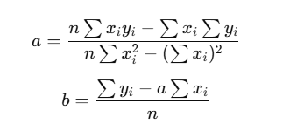

n | 6
x | y | x^2 | x*y
15 | 20 | 225 | 300
30 | 50 | 900 | 1500
45 | 80 | 2025 | 3600 |  | a= | 1.5614035088
75 | 140 | 5625 | 10500
90 | 160 | 8100 | 14400 |  | b= | 6.5789473684
120 | 175 | 14400 | 21000
375 | 625 | 31275 | 51300

f(x)= | 1,561x+6,579

Para x= | 60 |  | f(60)= | 100.26315789

Para x= | 105 |  | F(105)= | 170.52631579

